도청신도시
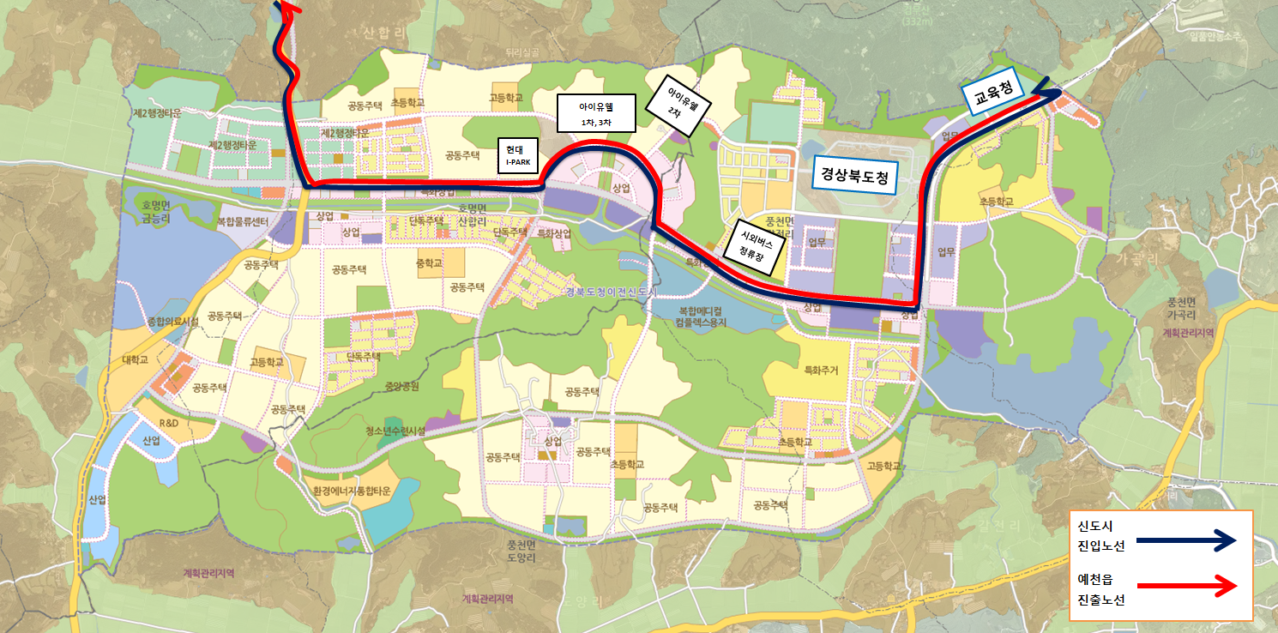
예천군 농어촌버스 도청신도시 노선 운행시간표

구 분 | 왕 편 |  |  |  |  |  |  |  | 복 편
 | 기 점 | 경 유 지 |  |  |  |  |  | 종 점 | 기 점 | 경 유 지 |  |  |  |  |  | 종 점
노 선 | 예천 | 예천터미널 | 월포리 | 호명면소재지 | 현대아이파크 | 도청시외버스정류장 | 경북도청 | 도교육청 | 도교육청 | 경북도청 | 도청시외버스정류장 | 현대아이파크 | 호명면소재지 | 월포리 | 예천터미널 | 예천
시 간 | 6:00:00 | 6:15:00 | 6:25:00 | 6:30:00 | 6:40:00 | 6:45:00 | 6:50:00 | 7:00:00 | 7:00:00 | 7:10:00 | 7:15:00 | 7:20:00 | 7:30:00 | 7:35:00 | 7:45:00 | 8:00:00
노 선 | 예천 | 예천터미널 | 월포리 | 호명면소재지 | 현대아이파크 | 도청시외버스정류장 | 경북도청 | 도교육청 | 도교육청 | 경북도청 | 도청시외버스정류장 | 현대아이파크 | 호명면소재지 | 월포리 | 예천터미널 | 예천
시 간 | 8:00:00 | 8:15:00 | 8:25:00 | 8:30:00 | 8:40:00 | 8:45:00 | 8:50:00 | 9:00:00 | 9:00:00 | 9:10:00 | 9:15:00 | 9:20:00 | 9:30:00 | 9:35:00 | 9:45:00 | 10:00:00
노 선 | 예천 | 예천터미널 | 월포리 | 호명면소재지 | 현대아이파크 | 도청시외버스정류장 | 경북도청 | 도교육청 | 도교육청 | 경북도청 | 도청시외버스정류장 | 현대아이파크 | 호명면소재지 | 월포리 | 예천터미널 | 예천
시 간 | 10:00:00 | 10:15:00 | 10:25:00 | 10:30:00 | 10:40:00 | 10:45:00 | 10:50:00 | 11:00:00 | 11:00:00 | 11:10:00 | 11:15:00 | 11:20:00 | 11:30:00 | 11:35:00 | 11:45:00 | 12:00:00
노 선 | 예천 | 예천터미널 | 월포리 | 호명면소재지 | 현대아이파크 | 도청시외버스정류장 | 경북도청 | 도교육청 | 도교육청 | 경북도청 | 도청시외버스정류장 | 현대아이파크 | 호명면소재지 | 월포리 | 예천터미널 | 예천
시 간 | 14:00:00 | 14:15:00 | 14:25:00 | 14:30:00 | 14:40:00 | 14:45:00 | 14:50:00 | 15:00:00 | 15:00:00 | 15:10:00 | 15:15:00 | 15:20:00 | 15:30:00 | 15:35:00 | 15:45:00 | 16:00:00
노 선 | 예천 | 예천터미널 | 월포리 | 호명면소재지 | 현대아이파크 | 도청시외버스정류장 | 경북도청 | 도교육청 | 도교육청 | 경북도청 | 도청시외버스정류장 | 현대아이파크 | 호명면소재지 | 월포리 | 예천터미널 | 예천
시 간 | 16:00:00 | 16:15:00 | 16:25:00 | 16:30:00 | 16:40:00 | 16:45:00 | 16:50:00 | 17:00:00 | 17:00:00 | 17:10:00 | 17:15:00 | 17:20:00 | 17:30:00 | 17:35:00 | 17:45:00 | 18:00:00
노 선 | 예천 | 예천터미널 | 월포리 | 호명면소재지 | 현대아이파크 | 도청시외버스정류장 | 경북도청 | 도교육청 | 도교육청 | 경북도청 | 도청시외버스정류장 | 현대아이파크 | 호명면소재지 | 월포리 | 예천터미널 | 예천
시 간 | 18:30:00 | 18:45:00 | 18:55:00 | 19:00:00 | 19:10:00 | 19:15:00 | 19:20:00 | 19:30:00 | 19:30:00 | 19:40:00 | 19:45:00 | 19:50:00 | 20:00:00 | 20:05:00 | 20:15:00 | 20:30:00

예천군 농어촌버스 도청신도시 노선도

